DFD
基本設計書 | システム名 |  | 機能分類 | 機能ＩＤ | 機能名称 |  |  | 日付 |  | 更新者
 | Dynamics365 for Finance and Operations |  | 債権・債務 | FO-007 | 仕入先トランザクション画面 |  |  | 作成 | 2024-06-03 | JBS井田
 |  |  |  |  |  |  |  | 更新 | 2025-03-14 | JBS井田

イベント |  | 機能 |  |  |  |  | DB
1.すべての仕入先画面 トランザクションボタン押下時
仕入先 トランザクション
財務タグ
1-1.画面初期表示

2.仕入先トランザクション一覧
ボタン押下時
仕入先 トランザクション
財務タグ
2-1.画面初期表示

凡例
記号
[データファイル名(形式)]
[DB論理名]
[番号.処理]

 |  |  |  |  |  | ※DBが複数ある場合は複数DBをまとめるために使用

画面レイアウト(仕入先トランザクション画面)
基本設計書 |  | システム名 |  | 機能分類 | 機能ＩＤ | 機能名称 | 日付 |  | 更新者
 |  | Dynamics365 for Finance and Operations |  | 債権・債務 | FO-007 | 仕入先トランザクション画面 | 作成 | 2024-06-03 | JBS井田
 |  |  |  |  |  |  | 更新 | 2025-03-14 | JBS井田

パス |  |  | 買掛金管理＞照会およびレポート＞仕入先トランザクション一覧
フォーム名 |  |  | VendTrans
タブ名 |  |  | リストタブ

 | ＜仕入先一覧画面の場合＞
追加項目

パス |  |  | [買掛金管理]>[仕入先]>[すべての仕入先]]>[仕入先]>[トランザクション]>[トランザクション]
フォーム名 |  |  | VendTrans
タブ名 |  |  | リストタブ

 | ＜仕入先個別画面の場合＞
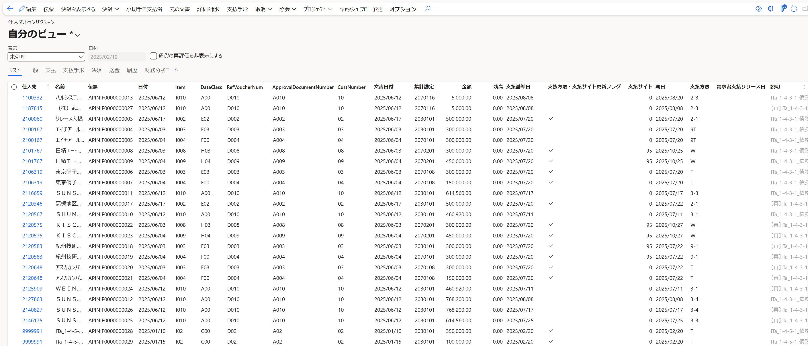
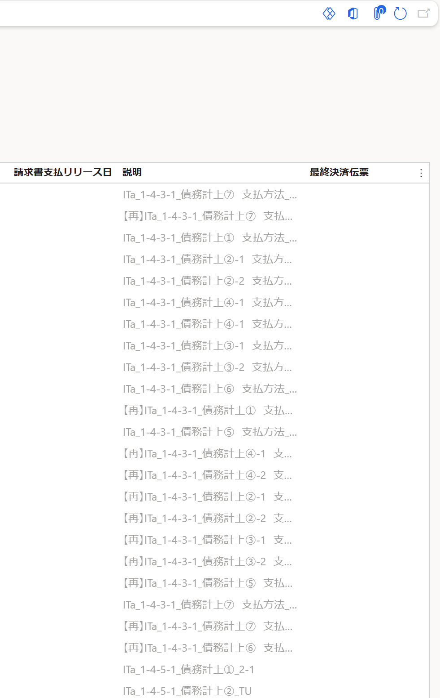
追加項目
仕入先、名前
は非表示。

。

画面項目説明(仕入先トランザクション画面)
基本設計書 |  | システム名 |  | 機能分類 |  | 機能ＩＤ |  | 機能名称 | 日付 |  | 更新者
 |  | Dynamics365 for Finance and Operations |  | 債権・債務 |  | FO-007 |  | 仕入先トランザクション画面 | 作成 | 2024-06-03 | JBS井田
 |  |  |  |  |  |  |  |  | 更新 | 2025-03-14 | JBS井田

コントロール |  |  | 項目名 | 種類 | 入力 | 必須 | 項目説明（概要） |  |  |  | 備考
ボディ

 | グリッド
 |  |  | 仕入先 | テキスト | × | × | ＜表示内容＞ |  |  |  | ※仕入先個別画面の場合は、非表示
 |  |  |  |  |  |  | [仕入先トランザクション.仕入先]

 |  |  | 名前 | テキスト | × | × | ＜表示内容＞ |  |  |  | 追加
 |  |  |  |  |  |  | [仕入先トランザクション.仕入先]の名前 |  |  |  | ※仕入先個別画面の場合は、非表示
 |  |  |  |  |  |  |  |  |  |  | Displayメソッドで実装
財務タグの登録順で項目名が変わる
 |  |  | Item | テキスト | × | × | ＜表示内容＞ |  |  |  | 財務タグ「RefVoucherNum」
 |  |  |  |  |  |  | [財務タグ.Tag01] |  |  |  | 参照伝票番号
 |  |  |  |  |  |  |  |  |  |  | 動的に追加
財務タグの登録順で項目名が変わる
 |  |  | DataClass | テキスト | × | × | ＜表示内容＞ |  |  |  | 財務タグ「DataClass」
 |  |  |  |  |  |  | [財務タグ.Tag02] |  |  |  | データ区分
 |  |  |  |  |  |  |  |  |  |  | 動的に追加
財務タグの登録順で項目名が変わる
 |  |  | RefVoucherNum | テキスト | × | × | ＜表示内容＞ |  |  |  | 財務タグ「RefVoucherNum」
 |  |  |  |  |  |  | [財務タグ.Tag03] |  |  |  | 参照伝票番号
 |  |  |  |  |  |  |  |  |  |  | 動的に追加
財務タグの登録順で項目名が変わる
 |  |  | ApprovalDocumentNumber | テキスト | × | × | ＜表示内容＞ |  |  |  | 財務タグ「DataClass」
 |  |  |  |  |  |  | [財務タグ.Tag04] |  |  |  | データ区分
 |  |  |  |  |  |  |  |  |  |  | 動的に追加
財務タグの登録順で項目名が変わる
財務タグが増えれば動的に追加される。
 |  |  | CustNumber | テキスト | × | × | ＜表示内容＞ |  |  |  | 財務タグ「DataClass」
 |  |  |  |  |  |  | [財務タグ.Tag05] |  |  |  | データ区分
 |  |  |  |  |  |  |  |  |  |  | 動的に追加
 |  |  | 請求書 | テキスト | × | × | 非表示にする |  |  |  | 変更

 |  |  | トランザクション通貨の金額 | 数値 | × | × | 非表示にする |  |  |  | 変更

 |  |  | トランザクション通貨での残高 | 数値 | × | × | 非表示にする |  |  |  | 変更

 |  |  | 通貨 | テキスト | × | × | 非表示にする |  |  |  | 変更

 |  |  | 文書日付 | 日付 | × | × | ＜表示内容＞ |  |  |  | 追加
 |  |  |  |  |  |  | [仕入先トランザクション.文書日付]

 |  |  | 集計勘定 | テキスト | × | × | ＜表示内容＞ |  |  |  | 追加
 |  |  |  |  |  |  | [仕入先トランザクション.主勘定(SummaryAccountId)]

 |  |  | レポート通貨金額 | 数値 | × | × | 非表示にする |  |  |  | 変更

 |  |  | レポート通貨での残高 | 数値 | × | × | 非表示にする |  |  |  | 変更

 |  |  | 支払手形ID | テキスト | × | × | 非表示にする |  |  |  | 変更

 |  |  | 順序番号 | 数値 | × | × | 非表示にする |  |  |  | 変更

 |  |  | ステータス | コンボボックス | × | × | 非表示にする |  |  |  | 変更

 |  |  | 送金番号 | テキスト | × | × | 非表示にする |  |  |  | 変更

 |  |  | 登録済伝票 | テキスト | × | × | 非表示にする |  |  |  | 変更

 |  |  | 支払基準日 | 数値 | × | × | ＜表示内容＞ |  |  |  | 新規
 |  |  |  |  |  |  | [仕入先トランザクション.支払基準日]

 |  |  | 支払方法・支払サイト更新フラグ | チェック | × | × | ＜表示内容＞ |  |  |  | 新規
 |  |  |  | ボックス |  |  | [仕入先トランザクション.支払方法・支払サイト更新フラグ]

 |  |  | 支払サイト | 数値 | × | × | ＜表示内容＞ |  |  |  | 新規
 |  |  |  |  |  |  | [仕入先トランザクション.支払サイト]

 |  |  | 期日 | 日付 | × | × | ＜表示内容＞ |  |  |  | 追加
 |  |  |  |  |  |  | [仕入先トランザクション.期日]

 |  |  | 支払方法 | テキスト | × | × | ＜表示内容＞ |  |  |  | 追加
 |  |  |  |  |  |  | [仕入先トランザクション.支払方法]

 |  |  | 請求書支払リリース日 | 日付 | × | × | ＜表示内容＞ |  |  |  | 追加
 |  |  |  |  |  |  | [仕入先トランザクション.請求書支払リリース日]

 |  |  | 最終決済伝票 | テキスト | × | × | ＜表示内容＞ |  |  |  | 追加
 |  |  |  |  |  |  | [仕入先トランザクション.最終決済伝票]

補足説明(メニューパス)
基本設計書 | システム名 | 機能分類 | 機能ＩＤ | 機能名称 | 日付 |  | 更新者
 | Dynamics365 for Finance and Operations | 債権・債務 | FO-007 | 仕入先トランザクション画面 | 作成 | 2024-06-03 | JBS井田
 |  |  |  |  | 更新 | 2025-03-14 | JBS井田

補足

「仕入先トランザクション一覧」ボタン押下時

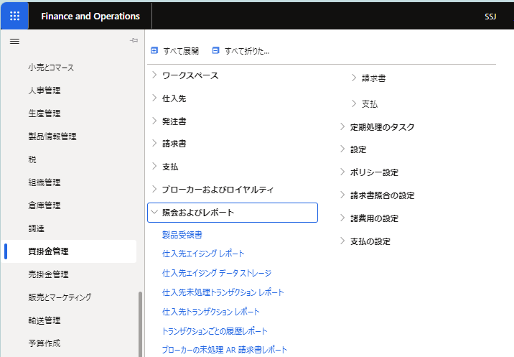

仕入先トランザクション一覧

すべての仕入先画面＞「トランザクション」ボタン押下時

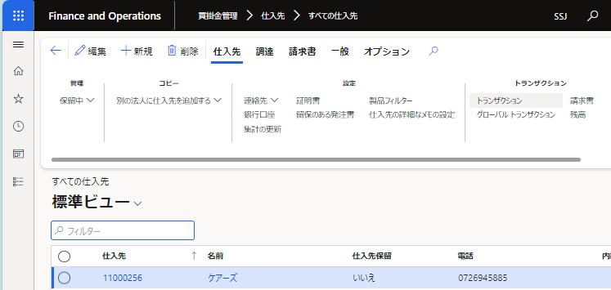
ケアーズ

仕入先、名前を
非表示にして出力

補足説明 (財務タグ)
基本設計書 |  | システム名 | 機能分類 | 機能ＩＤ | 機能名称 | 日付 |  | 更新者
 |  | Dynamics365 for Finance and Operations | 債権・債務 | FO-007 | 仕入先トランザクション画面 | 作成 | 2024-06-03 | JBS井田
 |  |  |  |  |  | 更新 | 2025-03-14 | JBS井田

補足

 | ●財務タグ画面
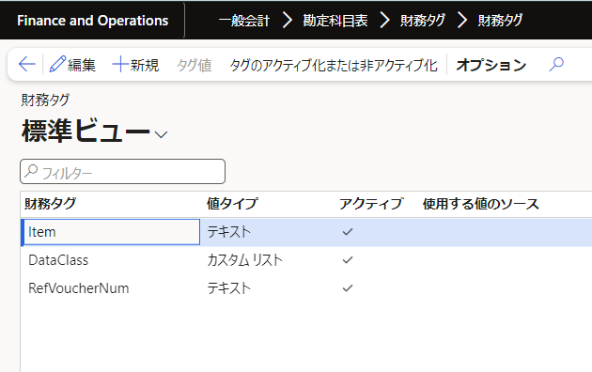

「チェック」が付いている＝有効化のものを動的に表示させる。

補足説明 (トランザクションの決済画面)
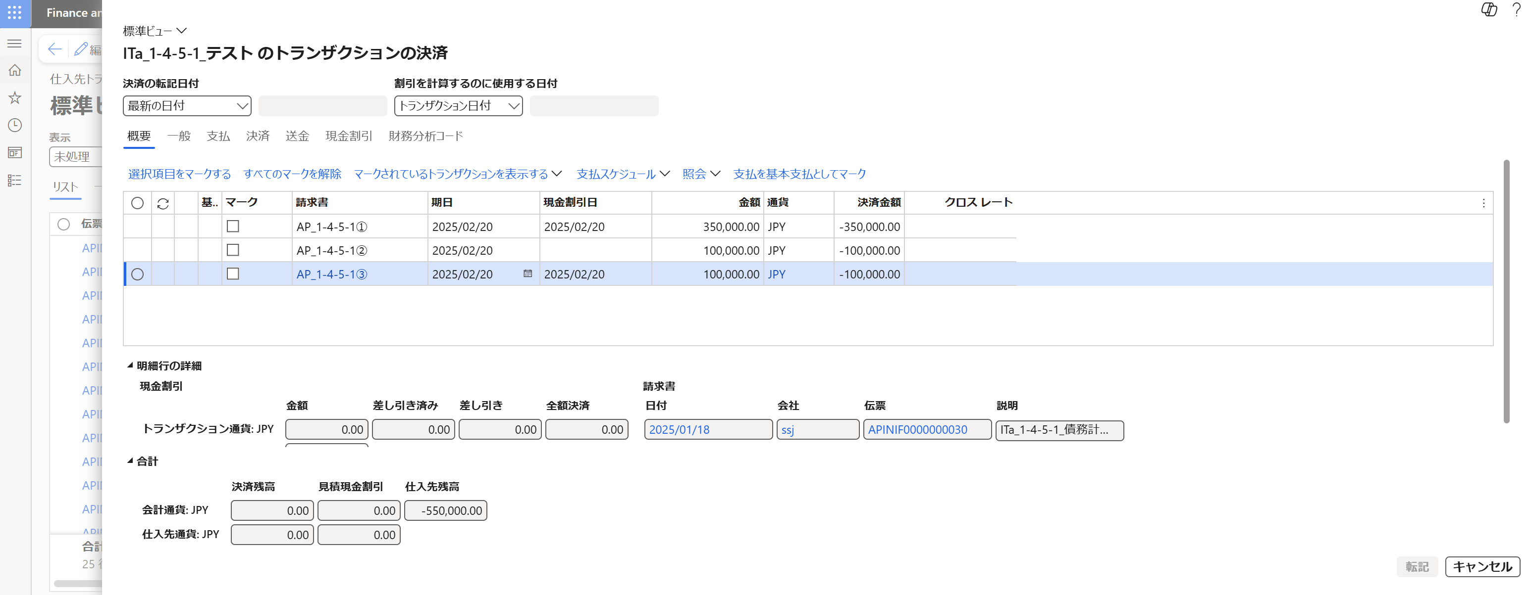
基本設計書 |  |  | システム名 | 機能分類 | 機能ＩＤ | 機能名称 | 日付 |  | 更新者
 |  |  | Dynamics365 for Finance and Operations | 債権・債務 | FO-007 | 仕入先トランザクション画面 | 作成 | 2024-06-03 | JBS井田
 |  |  |  |  |  |  | 更新 | 2025-03-14 | JBS井田

補足

 | ●トランザクションの決済画面
 |  | 仕入先トランザクション画面より 決済＞トランザクションの決済 を押下。
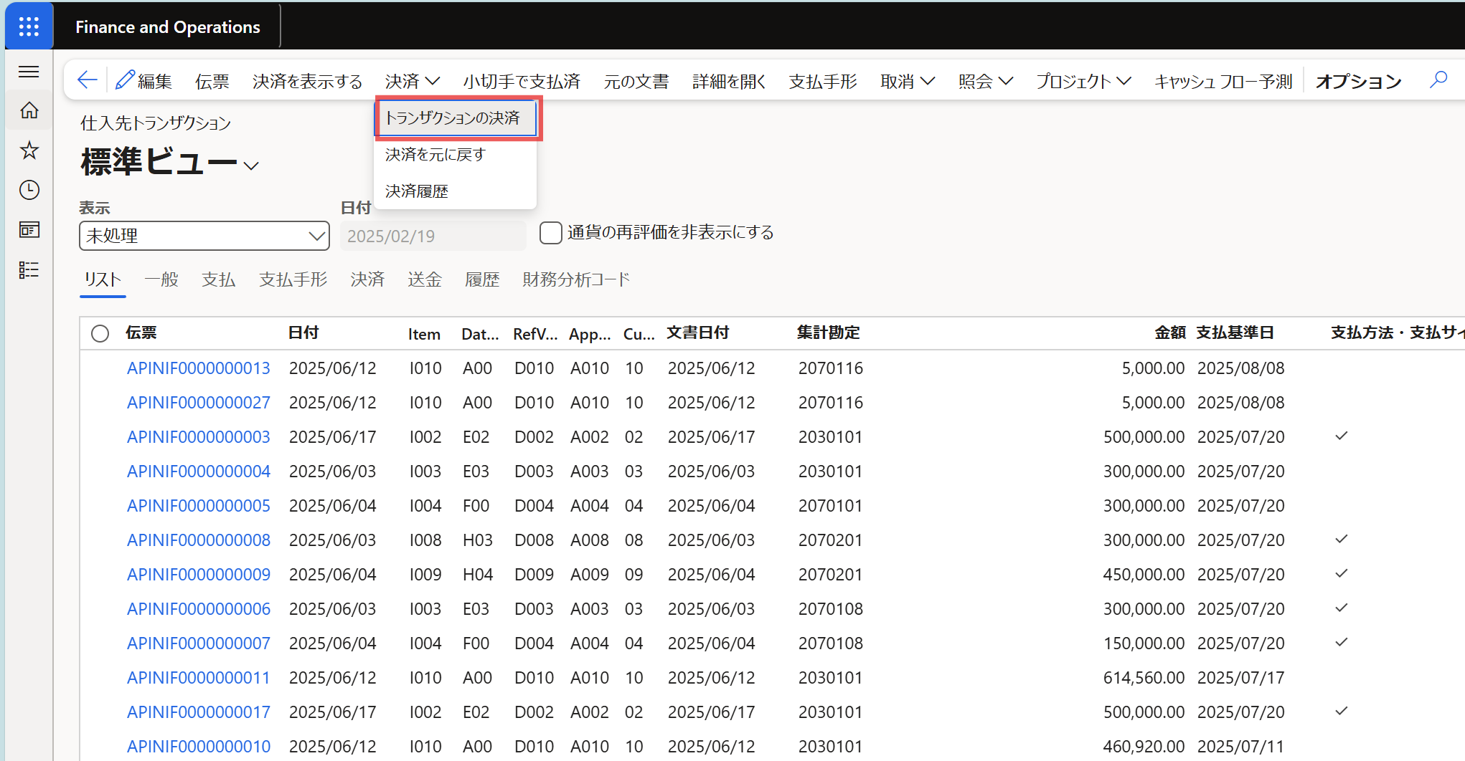

 | トランザクションの決済画面が表示される。
 | 以下の画面でのみ、支払基準日、支払方法・支払サイト更新フラグ、支払サイト、期日 が更新できる。
 | ※仕入先トランザクション画面上では更新不可。

プログラムフロー図
詳細設計書 | システム名 | 機能分類 | 機能ＩＤ | 機能名称 | 日付 |  | 更新者
 | Dynamics365 for Finance and Operations | 債権・債務 | FO-007 | 仕入先トランザクション画面 | 作成 | 2024-06-03 | JBS井田
 |  |  |  |  | 更新 | 2025-03-14 | JBS井田

プログラムフロー図

凡例
記号
[処理]
[条件]
[ループ名]
[ループ名]
開始
終了

[入出力内容]
[参照]
[参照]

